상품제안서
퀵차지3.0+USB-PD60W2포트 충전기 | 상품코드: F18026

 |  |  |  |  |  |  | 02-412-0044 | www.easy1.co.kr
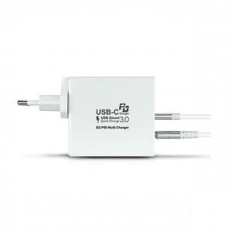

【상세/제작정보】

【인쇄/포장옵션】 | 레이저 / 포장지포장

【공급단가】 | 수량 | 50~ | 100~ | 500~ | 1,000~ | 2,000~
*VAT별도 | 단가 | 23,260원 | 22,400원 | 21,540원 | 20,680원 | 20,160원

【상품 URL】 | https://dev.easy1.co.kr:443/src/goods_detail.php?gdno=18026

